主标和规格标
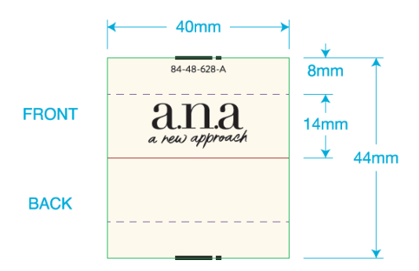
 | 一．一．主唛：（工厂自订）代码：84-48-628-A(不区分成人/少女/高大/肥人)
 |  | 订单数量 | 订购数量
 |  | 13485 | 13530

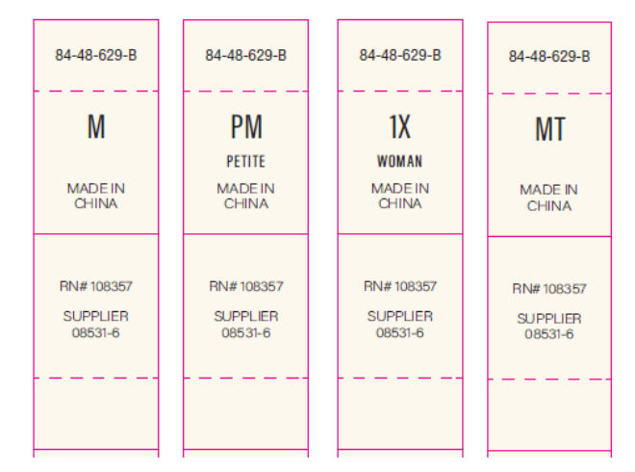
二．尺码/产地唛 ：（工厂自订）代码：84-48-629-B |  |  |  | 规格 | 订单数量 | 订购数量
 |  |  |  | XS | 1733 | 1745
 |  |  |  | S | 2375 | 2390
 |  |  |  | M | 3614 | 3635
 |  |  |  | L | 2897 | 2915
 |  |  |  | XL | 1918 | 1930
 |  |  |  | XXL | 948 | 958
 |  |  |  | 合计 | 13485 | 13573
三）成分/洗水/RN#唛：配主唛色，白底黑字，代码：5E32D1
等测试OK再做洗水唛，以下内容不对；
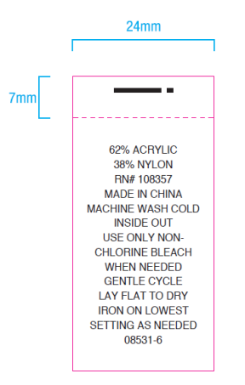
 |  | 订单数量 | 订购数量
 |  | 13485 | 13530

吊牌
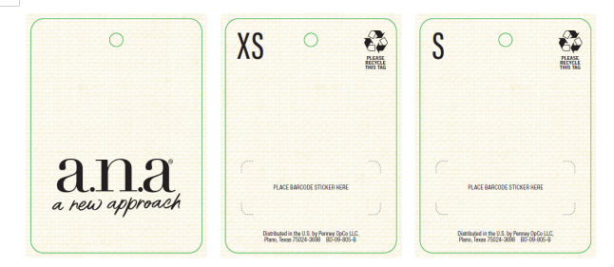
四．挂牌（价钱牌）：代码： BD-09-805-B，需要挂牌+绳子+贴纸一起
参考样式
 |  | STYLE NO | COLOR | 规格 | 订单数量 | 6/17日订购数量
 | 吊牌 | 842-2756 | BN2-BROWNIE 布朗棕 | XS | 633 | 643
 | 吊牌 | 842-2756 | BN2-BROWNIE 布朗棕 | S | 683 | 693
 | 吊牌 | 842-2756 | BN2-BROWNIE 布朗棕 | M | 1249 | 1260
 | 吊牌 | 842-2756 | BN2-BROWNIE 布朗棕 | L | 996 | 1006
 | 吊牌 | 842-2756 | BN2-BROWNIE 布朗棕 | XL | 616 | 625
 | 吊牌 | 842-2756 | BN2-BROWNIE 布朗棕 | XXL | 312 | 320

 |  | STYLE NO | COLOR | 规格 | 订单数量 | 6/17日订购数量
 | 吊牌 | 842-2756 | LTH-LT GRAY HTHR 浅灰夹花 | XS | 625 | 634
 | 吊牌 | 842-2756 | LTH-LT GRAY HTHR 浅灰夹花 | S | 901 | 910
 | 吊牌 | 842-2756 | LTH-LT GRAY HTHR 浅灰夹花 | M | 1279 | 1290
 | 吊牌 | 842-2756 | LTH-LT GRAY HTHR 浅灰夹花 | L | 974 | 984
 | 吊牌 | 842-2756 | LTH-LT GRAY HTHR 浅灰夹花 | XL | 697 | 705
 | 吊牌 | 842-2756 | LTH-LT GRAY HTHR 浅灰夹花 | XXL | 320 | 328

 |  | STYLE NO | COLOR | 规格 | 订单数量 | 6/17日订购数量
 | 吊牌 | 842-2756 | SS0-SMOKESTACK BLUE 湖绿 | XS | 475 | 483
 | 吊牌 | 842-2756 | SS0-SMOKESTACK BLUE 湖绿 | S | 791 | 800
 | 吊牌 | 842-2756 | SS0-SMOKESTACK BLUE 湖绿 | M | 1086 | 1100
 | 吊牌 | 842-2756 | SS0-SMOKESTACK BLUE 湖绿 | L | 927 | 936
 | 吊牌 | 842-2756 | SS0-SMOKESTACK BLUE 湖绿 | XL | 605 | 615
 | 吊牌 | 842-2756 | SS0-SMOKESTACK BLUE 湖绿 | XXL | 316 | 324

